graphique 1
Graphique 1 : Répartition par âge des retraités de l'Agirc-Arrco en 2024

 | Hommes - Allocataires de droit direct | Femmes - Allocataires de droit direct | Hommes - Allocataire de droit dérivé seul | Femmes - Allocataire de droit dérivé seul
55 | -172 | 67 | -1,007 | 8421
56 | -304 | 160 | -1,300 | 11165
57 | -493 | 243 | -1,671 | 12822
58 | -829 | 406 | -1,861 | 15638
59 | -1,378 | 777 | -2,273 | 17922
60 | -31,605 | 9,079 | -2,535 | 20806
61 | -89,664 | 43,134 | -2,447 | 22721
62 | -170,460 | 135,809 | -1,823 | 19163
63 | -244,143 | 236,477 | -1,177 | 14549
64 | -264,980 | 257,980 | -1,082 | 15109
65 | -281,438 | 273,569 | -995 | 15459
66 | -282,979 | 273,155 | -1,006 | 16711
67 | -299,022 | 301,236 | -942 | 15641
68 | -298,821 | 305,455 | -965 | 16352
69 | -295,819 | 306,675 | -948 | 18135
70 | -294,371 | 306,300 | -1,122 | 19450
71 | -287,005 | 299,231 | -1,088 | 20985
72 | -289,702 | 300,145 | -1,145 | 23563
73 | -280,000 | 291,091 | -1,265 | 24391
74 | -285,561 | 290,733 | -1,391 | 27862
75 | -275,753 | 283,498 | -1,443 | 27534
76 | -272,189 | 275,064 | -1,602 | 31276
77 | -258,762 | 262,195 | -1,727 | 32271
78 | -238,549 | 241,297 | -1,781 | 32975
79 | -179,111 | 178,042 | -1,223 | 28324
80 | -169,676 | 167,890 | -1,363 | 31024
81 | -157,874 | 155,990 | -1,432 | 32223
82 | -139,620 | 137,969 | -1,388 | 32847
83 | -120,283 | 119,847 | -1,265 | 31077
84 | -117,334 | 118,734 | -1,283 | 35238
85 | -110,462 | 118,163 | -1,311 | 35267
86 | -99,565 | 108,814 | -1,265 | 35732
87 | -88,368 | 100,585 | -1,263 | 35989
88 | -78,662 | 93,375 | -1,195 | 36403
89 | -66,253 | 83,780 | -1,048 | 34376
90 | -57,074 | 77,385 | -1,048 | 32198
91 | -45,804 | 68,259 | -901 | 27961
92 | -38,030 | 61,736 | -791 | 25459
93 | -29,401 | 51,795 | -579 | 21085
94 | -22,807 | 42,345 | -495 | 19042
95 | -15,314 | 31,522 | -362 | 14040
96 | -10,665 | 23,561 | -278 | 11737
97 | -7,094 | 17,581 | -212 | 8450
98 | -4,648 | 12,510 | -171 | 6163
99 | -2,910 | 8,805 | -103 | 4327
100 et + | -3,959 | 14,648 | -137 | 7521
âge au 31/12 | Hommes |  | Femmes
 | Retraités de droit direct | Retraités de droit dérivé seul | Retraités de droit direct | Retraités de droit dérivé seul
20 et - | 0 | 327 | 1 | 329
21 | 0 | 68 | 0 | 81
22 | 0 | 79 | 0 | 89
23 | 0 | 51 | 0 | 64
24 | 0 | 77 | 0 | 60
25 | 0 | 36 | 0 | 55
26 | 0 | 10 | 0 | 6
27 | 0 | 8 | 0 | 12
28 | 0 | 5 | 0 | 14
29 | 0 | 9 | 0 | 10
30 | 0 | 8 | 0 | 9
31 | 0 | 7 | 0 | 28
32 | 0 | 6 | 0 | 46
33 | 0 | 22 | 0 | 62
34 | 2 | 15 | 2 | 86
35 | 1 | 9 | 0 | 110
36 | 0 | 18 | 0 | 172
37 | 1 | 31 | 0 | 196
38 | 2 | 37 | 0 | 234
39 | 0 | 48 | 0 | 337
40 | 1 | 43 | 0 | 393
41 | 1 | 51 | 3 | 437
42 | 0 | 65 | 0 | 659
43 | 1 | 82 | 1 | 758
44 | 0 | 110 | 0 | 891
45 | 0 | 137 | 0 | 955
46 | 0 | 141 | 0 | 1,121
47 | 0 | 174 | 0 | 1,351
48 | 2 | 178 | 0 | 1,504
49 | 0 | 211 | 0 | 1,696
50 | 1 | 314 | 0 | 2,055
51 | 6 | 331 | 2 | 2,352
52 | 9 | 393 | 2 | 2,715
53 | 20 | 398 | 9 | 2,958
54 | 14 | 427 | 8 | 3,616
55 | 172 | 1,007 | 67 | 8,421 | -172 | -1,007 | 0 | 0
56 | 304 | 1,300 | 160 | 11,165 | -304 | -1,300 | 0 | 0
57 | 493 | 1,671 | 243 | 12,822 | -493 | -1,671 | 0 | 0
58 | 829 | 1,861 | 406 | 15,638 | -829 | -1,861 | 0 | 0
59 | 1,378 | 2,273 | 777 | 17,922 | -1,378 | -2,273 | 0 | 0
60 | 31,605 | 2,535 | 9,079 | 20,806 | -31,605 | -2,535 | 0 | 0
61 | 89,664 | 2,447 | 43,134 | 22,721 | -89,664 | -2,447 | 0 | 0
62 | 170,460 | 1,823 | 135,809 | 19,163 | -170,460 | -1,823 | 0 | 0
63 | 244,143 | 1,177 | 236,477 | 14,549 | -244,143 | -1,177 | 0 | 0
64 | 264,980 | 1,082 | 257,980 | 15,109 | -264,980 | -1,082 | 0 | 0
65 | 281,438 | 995 | 273,569 | 15,459 | -281,438 | -995 | 0 | 0
66 | 282,979 | 1,006 | 273,155 | 16,711 | -282,979 | -1,006 | 0 | 0
67 | 299,022 | 942 | 301,236 | 15,641 | -299,022 | -942 | 0 | 0
68 | 298,821 | 965 | 305,455 | 16,352 | -298,821 | -965 | 0 | 0
69 | 295,819 | 948 | 306,675 | 18,135 | -295,819 | -948 | 0 | 0
70 | 294,371 | 1,122 | 306,300 | 19,450 | -294,371 | -1,122 | 0 | 0
71 | 287,005 | 1,088 | 299,231 | 20,985 | -287,005 | -1,088 | 0 | 0
72 | 289,702 | 1,145 | 300,145 | 23,563 | -289,702 | -1,145 | 0 | 0
73 | 280,000 | 1,265 | 291,091 | 24,391 | -280,000 | -1,265 | 0 | 0
74 | 285,561 | 1,391 | 290,733 | 27,862 | -285,561 | -1,391 | 0 | 0
75 | 275,753 | 1,443 | 283,498 | 27,534 | -275,753 | -1,443 | 0 | 0
76 | 272,189 | 1,602 | 275,064 | 31,276 | -272,189 | -1,602 | 0 | 0
77 | 258,762 | 1,727 | 262,195 | 32,271 | -258,762 | -1,727 | 0 | 0
78 | 238,549 | 1,781 | 241,297 | 32,975 | -238,549 | -1,781 | 0 | 0
79 | 179,111 | 1,223 | 178,042 | 28,324 | -179,111 | -1,223 | 0 | 0
80 | 169,676 | 1,363 | 167,890 | 31,024 | -169,676 | -1,363 | 0 | 0
81 | 157,874 | 1,432 | 155,990 | 32,223 | -157,874 | -1,432 | 0 | 0
82 | 139,620 | 1,388 | 137,969 | 32,847 | -139,620 | -1,388 | 0 | 0
83 | 120,283 | 1,265 | 119,847 | 31,077 | -120,283 | -1,265 | 0 | 0
84 | 117,334 | 1,283 | 118,734 | 35,238 | -117,334 | -1,283 | 0 | 0
85 | 110,462 | 1,311 | 118,163 | 35,267 | -110,462 | -1,311 | 0 | 0
86 | 99,565 | 1,265 | 108,814 | 35,732 | -99,565 | -1,265 | 0 | 0
87 | 88,368 | 1,263 | 100,585 | 35,989 | -88,368 | -1,263 | 0 | 0
88 | 78,662 | 1,195 | 93,375 | 36,403 | -78,662 | -1,195 | 0 | 0
89 | 66,253 | 1,048 | 83,780 | 34,376 | -66,253 | -1,048 | 0 | 0
90 | 57,074 | 1,048 | 77,385 | 32,198 | -57,074 | -1,048 | 0 | 0
91 | 45,804 | 901 | 68,259 | 27,961 | -45,804 | -901 | 0 | 0
92 | 38,030 | 791 | 61,736 | 25,459 | -38,030 | -791 | 0 | 0
93 | 29,401 | 579 | 51,795 | 21,085 | -29,401 | -579 | 0 | 0
94 | 22,807 | 495 | 42,345 | 19,042 | -22,807 | -495 | 0 | 0
95 | 15,314 | 362 | 31,522 | 14,040 | -15,314 | -362 | 0 | 0
96 | 10,665 | 278 | 23,561 | 11,737 | -10,665 | -278 | 0 | 0
97 | 7,094 | 212 | 17,581 | 8,450 | -7,094 | -212 | 0 | 0
98 | 4,648 | 171 | 12,510 | 6,163 | -4,648 | -171 | 0 | 0
99 | 2,910 | 103 | 8,805 | 4,327 | -2,910 | -103 | 0 | 0
100 et + | 3,959 | 137 | 14,648 | 7,521 | -3,959 | -137 | 0 | 0
Total | 6,308,974 | 57,635 | 6,487,140 | 1,052,865

Champ : Retraités présents au 31/12, hors versements uniques. Les droits dérivés s'entendent y compris réversion d'orphelins.
Source : base allocataires de la direction technique Agirc-Arrco (données semi-définitives)

Données mises en ligne au 1er avril 2026

graphique2
Graphique 2 : Pensions mensuelles tous régimes des retraités de droits directs à l'Agirc-Arrco en 2024

 | Retraités mono-pensionnés |  | Retraités poly-pensionnés |  | Total
 | Hommes | Femmes | Hommes | Femmes | Hommes | Femmes | total
Autres régimes | - € | - € | 964 € | 644 € | 385 € | 218 € | 301 €
Régime de base (Cnav + MSA) | 1,184 € | 898 € | 737 € | 635 € | 1,007 € | 809 € | 907 €
Agirc-Arrco | 890 € | 417 € | 557 € | 239 € | 754 € | 356 € | 552 €
TOTAL | 2,073 € | 1,315 € | 2,258 € | 1,518 € | 2,147 € | 1,383 € | 1,760 €

Champ : Retraités de droits directs présents au 31/12, hors versements uniques.
Les montants sont exprimés en euros bruts avant déduction des prélèvements sociaux.
Sources : Echanges Inter-Régimes de Retraite et base allocataires de la direction technique Agirc-Arrco (données semi-définitives)

Données mises en ligne au 1er avril 2026

carte
Graphique 3 : Part des retraités Agirc-Arrco dans la population totale par région en 2024
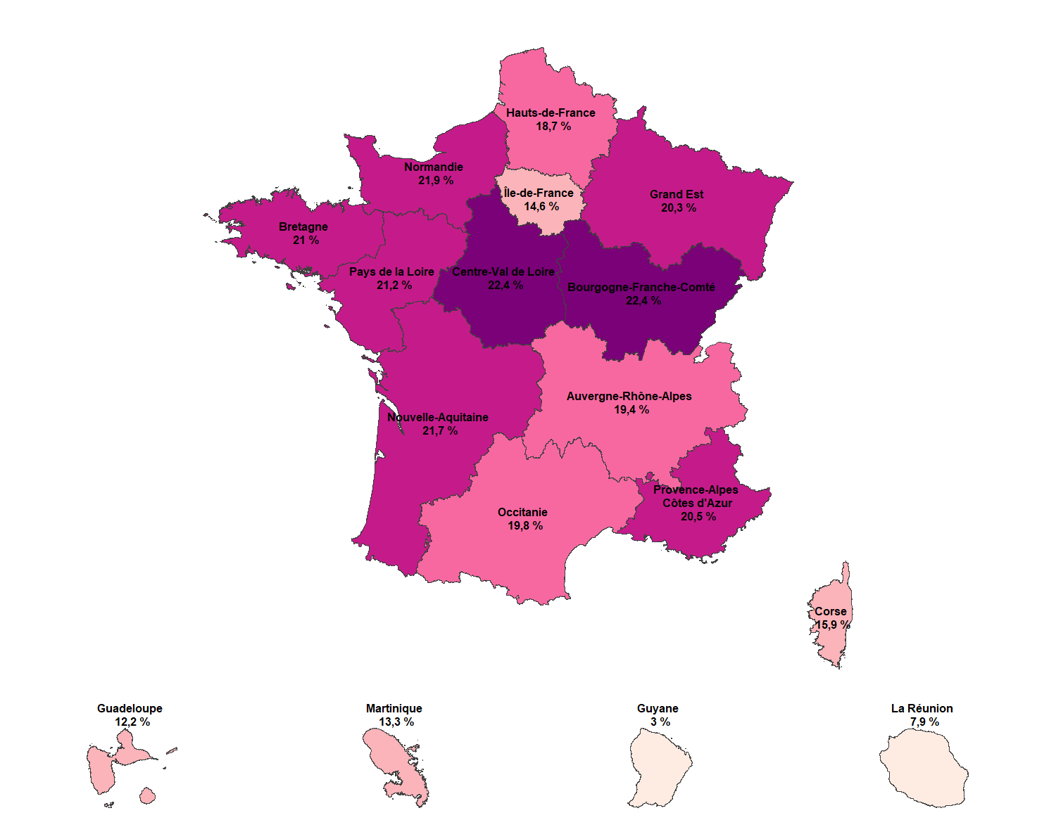
Région de résidence | Effectifs Retraités au 31 décembre 2024 | Estimation de population au 1er janvier 2025 (source Insee) | Part des retraités Agirc-Arrco dans la population française
Auvergne-Rhône-Alpes | 1,604,007 | 8,270,088 | 19.4%
Bourgogne-Franche-Comté | 627,550 | 2,796,878 | 22.4%
Bretagne | 733,110 | 3,489,252 | 21.0%
Centre-Val de Loire | 579,981 | 2,588,306 | 22.4%
Corse | 57,578 | 362,253 | 15.9%
Grand Est | 1,125,241 | 5,550,155 | 20.3%
Hauts-de-France | 1,115,195 | 5,974,447 | 18.7%
Île-de-France | 1,834,402 | 12,549,288 | 14.6%
Normandie | 733,450 | 3,350,982 | 21.9%
Nouvelle-Aquitaine | 1,349,930 | 6,210,839 | 21.7%
Occitanie | 1,225,983 | 6,205,575 | 19.8%
Pays de la Loire | 834,733 | 3,945,359 | 21.2%
Provence-Alpes-Côte d'Azur | 1,086,056 | 5,285,125 | 20.5%
France métropolitaine | 12,907,216 | 66,578,547 | 19.4%
Guadeloupe | 46,758 | 383,187 | 12.2%
Martinique | 47,962 | 359,419 | 13.3%
Guyane | 8,954 | 297,455 | 3.0%
La Réunion | 71,262 | 904,180 | 7.9%
DROM hors Mayotte | 174,936 | 1,944,241 | 9.0%
Mayotte et COM(1) | 39,224
Total France | 13,121,376 | 68,851,996 | 19.1%

(1) Saint-Pierre-et-Miquelon, Wallis-et-Futuna, Polynésie Française, Saint-Barthelemy, Saint-Martin, Nouvelle-Calédonie
Champ : Retraités présents au 31/12, y compris orphelins pour les droits dérivés et hors versements uniques.
Source : Base allocataires de la direction technique Agirc-Arrco (données semi-définitives), données Insee

Note : Sont absents de ce tableau les retraités de l'Agirc-Arrco résidant à l'étranger, et ceux dont le lieu de résidence est inconnu.

Données mises en ligne au 1er avril 2026

